상품제안서
크리넥스 100%천연펄프 미용티슈 각티슈 100매입 | 상품코드: F25897

 |  |  |  |  |  |  | 02-412-0044 | www.easy1.co.kr
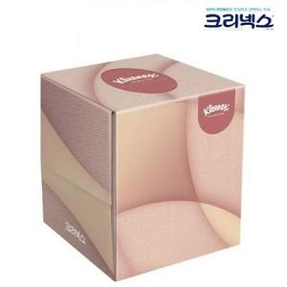

【상세/제작정보】 | 스티커 제작 및 부착 별도 문의 포장 별도 문의

【인쇄/포장옵션】 | / 별도문의

【공급단가】 | 수량 | 300~ | 500~ | 1,000~ | 3,000~ | 5,000~
*VAT별도 | 단가 | 1,360원 | 1,340원 | 1,310원 | 1,260원 | 1,200원

【상품 URL】 | https://easy1.co.kr:443/src/goods_detail.php?gdno=25897

